Worksheet
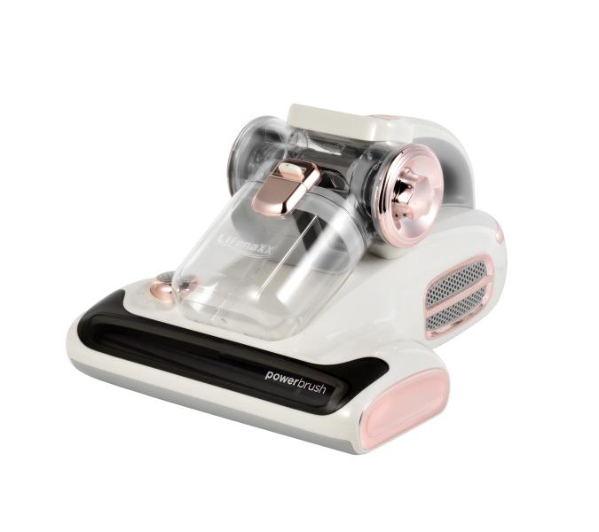
Lifenaxx Milbenstaubsauger Pro mit Duftaroma LX-070

Artikelnummer | 5348 |  | VE | 4
EAN | 4260101730329 |  | Stück pro Palette | 56
Zollnummer | 85081900 |  | Lagen Pro Palette | 3

Abmessungen - Artikel
Länge(cm) | Breite(cm) | Höhe(cm) | Gewicht(g)
32.9 | 27.2 | 18.8 | 2300

Abmessungen - Artikelverpackung
Länge(cm) | Breite(cm) | Höhe(cm) | Leergewicht(g) | Gewicht(g) Artikel+Verpackung
37.5 | 29.8 | 24.5 | 0 | 2900

Abmessungen - VE Karton (Masterkarton)
Länge(cm) | Breite(cm) | Höhe(cm) | Gewicht(g)
55.5 | 55.5 | 38 | 12400

Verpackung - Bestandteile
Rest Zubehör (g) | Papier/Pappe (g) | Styropor (g) | Kunstst. Hohlkörper(g) | Kunstst. Folien(g) | Materialverbunde (g)
0 | 0 | 0 | 0 | 0 | 0

Weiterführende Informationen
Technaxx Reseller Portal

